Sheet1
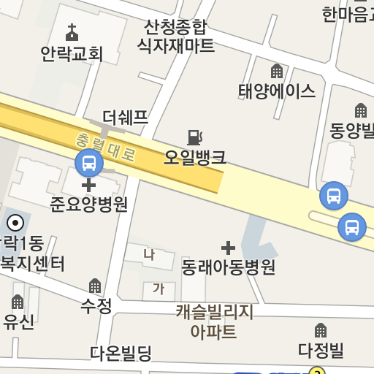
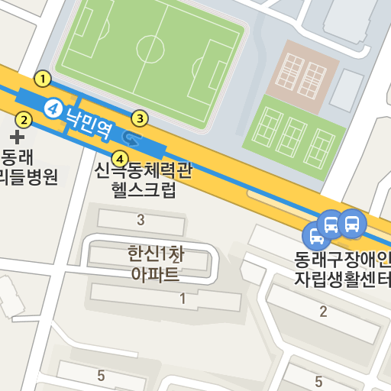
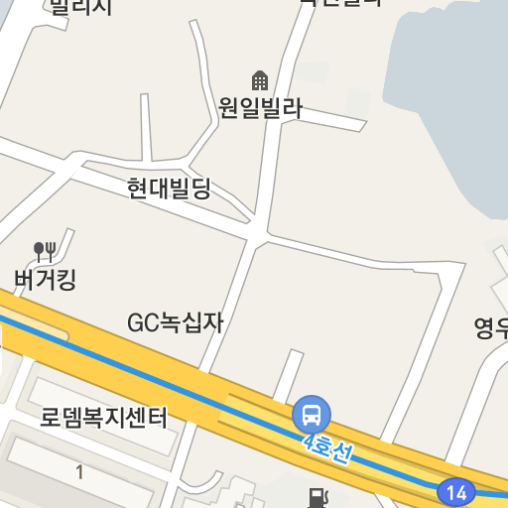
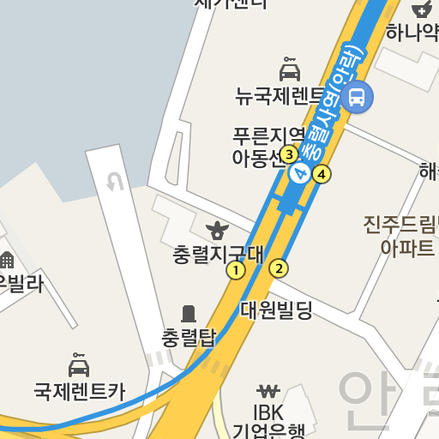
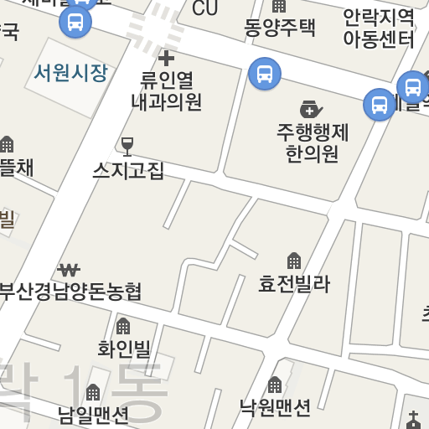
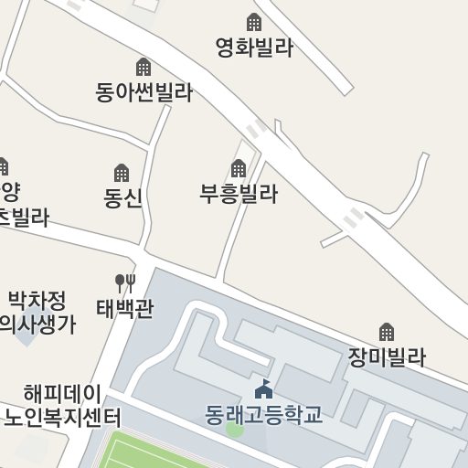
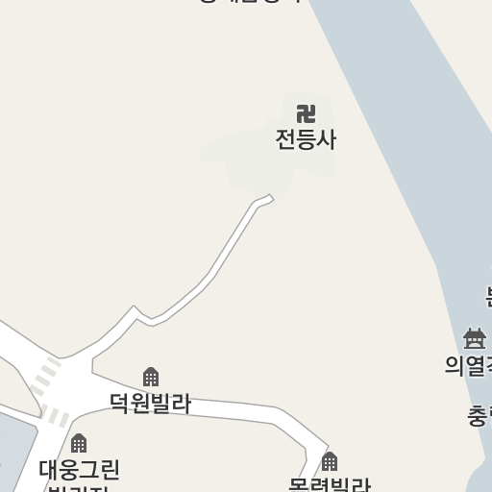
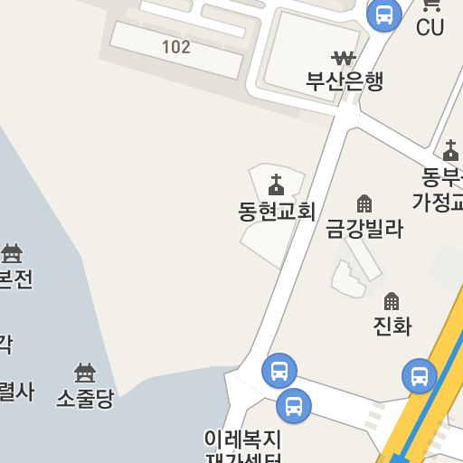
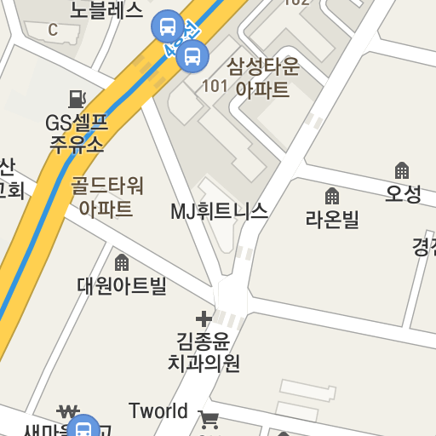
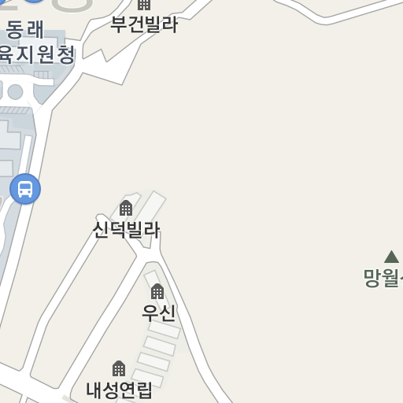
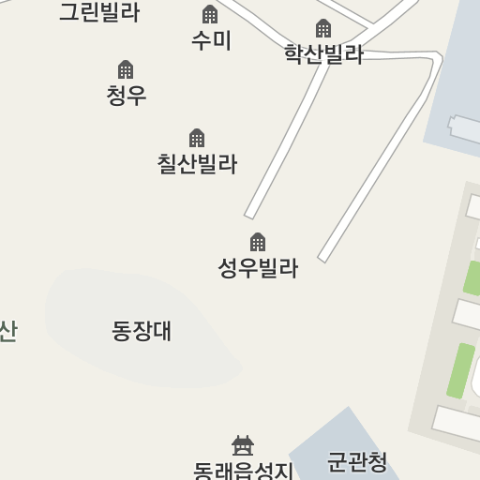
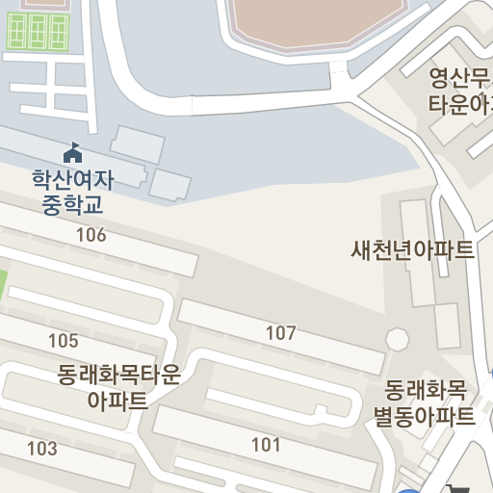
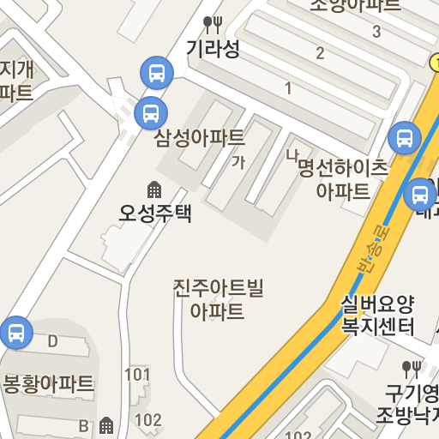
110-1
가야벽산APT부산대
첫차 05:00막차 23:00
배차간격 7분현재 5대 운행중
벽산아파트
5124
진성아파트
5126
가야공원입구
5128
가야고교
5130
동의대학교입구
5329
가야여중
5132
가남시장
5134
미진마트
5135
가야1치안센터
5136
가야시장(가야역)
5269
부암역
5195
롯데호텔백화점(서면역)
5321
부전시장
5708
송상현광장
5706
양정역
5704
상수도사업본부
5702
부산시청
13708
연산역 연제초교
13706
연산교차로
13056
웰니스병원 연산농협
13057
경찰전직지원센터
13060
연안교
13061
우성아파트
6164
동래봉생병원
6165
낙민역(동래고등학교)
6161
동래시장
6711
동래시장정문.수안치안센터
6251
부산은행 동래금융센터
6252
복산동주민센터
6253
명륜초등학교
6042
동래구노인복지관
6040
온천입구
6018
온천장
6013
온천장역.CGV동래
6232
금정초등학교
11090
부산대학교정문
11086

회차
부산대학교후문
11089
금정초등학교
11091
온천장역.SK허브스카이
6011
온천장
6010
금강원입구
6008
구 온천시장
6026
온천장
6023
온천입구
6019
동래구노인복지관
6037
동래우체국
6044
부산지방기상청
동래전화국
6071
동래시장
6712
낙민역(동래고등학교)
6158
동래봉생병원
6162
우성아파트
6163
경찰전직지원센터
13059
웰니스병원 연산농협
13058
연산교차로
13055
연산역 연제초교
13707
부산시청
13709
상수도사업본부
5701
양정역
5703
송상현광장
5705
부전역
5707
부전시장
5709
롯데호텔백화점(서면역)
5189
부암역
5194
가야시장(가야역)
5268
가야1치안센터
5137
미진마트
5007
가남시장
가야여중
5133
동의대학교입구
5226
가야고교
5131
가야공원입구
5129
진성아파트
5127
벽산아파트
5123

